入力シート
メモリアルカットマークTシャツ注文書

必要事項をご記入の上、FAXまたはメールにてお申し込みください
 | FAX：03-3683-1593 |  |  |  |  |  |  |  |  |  |  |  | 受注期間：2020年12月25日～2021年3月25日
※受注を承りました際は、FAXまたはメールにてご連絡差し上げます。(ご注文から3日以内に返事のない場合は、お手数ですが電話にてお問い合わせ下さいますよう、お願い申し上げます。)
※見積もりとデザインを確認していただき、ご連絡を頂いた上で正式発注となります。正式発注後、納期は約１ヶ月必要となります。代引き手数料・送料はお客様ご負担となります。
※下記の項目をご記入の上、お申し込みください。
■お客様情報 |  |  |  | お申込日 |  |  | 2021 |  | 年 |  |  | 月 |  | 日 | 納品希望日 |  |  |  | 2021 | 年 |  | 月 | 日
代表者氏名 |  |  |  |  |  |  |  |  |  |  |  |  | 学校名・チーム名
ふりがな
 |  |  |  |  |  |  |  |  |  | 顧問or保護者

発送先詳細
住所〒 |  |  |  |  |  |  |  |  |  |  |  |  |  |  |  |  |  |  | TEL
 |  |  |  |  |  |  |  |  |  |  |  |  |  |  |  |  |  |  | FAX
 |  |  |  |  |  |  |  |  |  |  |  |  |  |  |  |  |  |  | 携帯
メールアドレス：
お支払方法 |  |  | 例)代金引換 |  |  |  |  |  |  |  |  |  |  | ※先振り込みか代金引換を選択してください。

■STEP1 デザインタイプを決める
デザインタイプ |  |  |  | 例)MKT20A

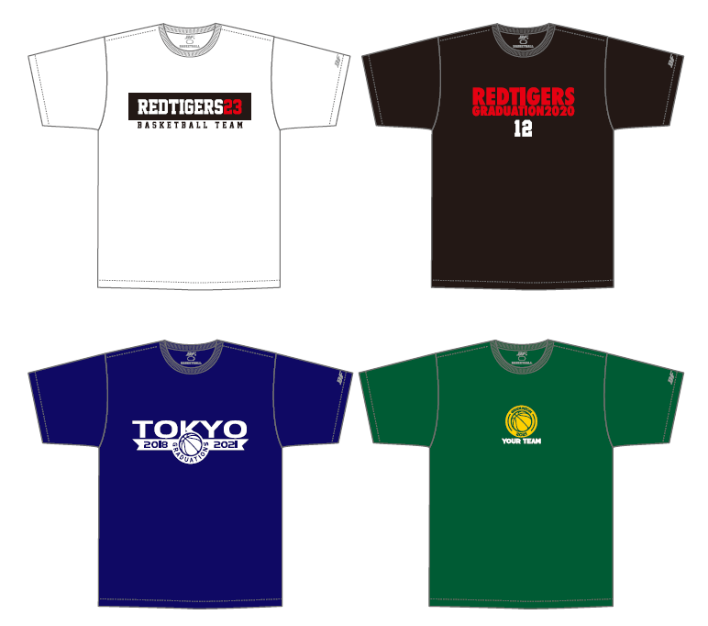
■STEP2 本体カラー・マークカラー選択
本体カラー |  |  | 例)01ホワイト
 |  |  | 色を選択してください
マークカラー① |  |  | 色を選択してください
マークカラー② |  |  | 色を選択してください
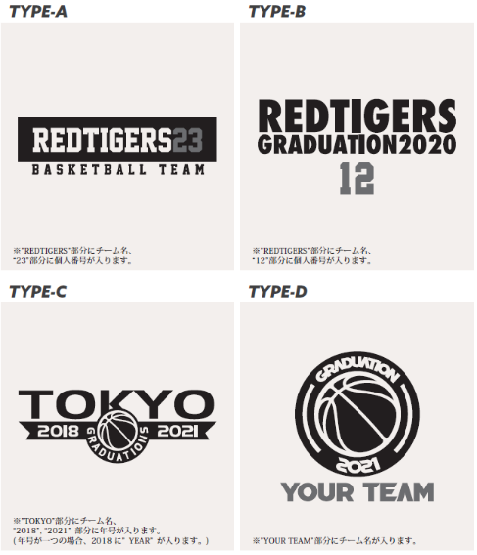

※TYPE-Cはマークカラー①のみ選択してください。
■STEP3 年号を決める(タイプB, タイプC, タイプD） |  |  |  |  |  |  |  |  |  |  |  |  |  | ■STEP４ チーム名を決める(全タイプ)
ご希望の年号 |  |  |  |  |  |  |  |  |  |  |  |  |  | チーム名
■STEP5 個人番号ご記入ください(タイプA, タイプB)
サイズ |  | 番号
サイズ選択
サイズ選択
サイズ選択
サイズ選択
サイズ選択
■ご注文内容 ※合計5枚以上からの受注となります。追加は1枚から承ります。 H:ネックポイントからの着丈 W:胸囲 単位(cm)
サイズ |  |  | SS |  |  | S |  | M |  | L |  | LL |  | 3L |  | 4L |  | 合計枚数 |  |  | 合計金額
サイズスペック |  |  | (H)63(W)49 |  |  | (H)65(W)51 |  | (H)67(W)53 |  | (H)69(W)55 |  | (H)71(W)57 |  | (H)73(W)59 |  | (H)75(W)61
枚数
 |  |  |  |  | 枚 |  | 枚 |  | 枚 |  | 枚 |  | 枚 |  | 枚 |  | 枚 |  |  | 枚
※1枚 \2,700 + 消費税 |  |  |  |  |  |  |  |  |  |  |  |  |  |  |  |  | ※合計金額は税抜きでご記入ください。

